手順書
操作手順書 |  |  |  |  | 作成日時：2019/10/07-15:45:54

 | １．操作環境

 |  |  | シナリオファイル名 | C:\Users\Administrator\Desktop\動作確認手順\ランク別仕切率マスタ登録／訂正.winsnr

 | ２．操作手順

 |  | ２．１．シナリオ：ランク別仕切率マスタ登録／訂正
 |  |  | ２．１．１．[ランク別仕切率マスタ登録／訂正]ウィンドウ |  |  | 確認日 | 結果
 |  |  | 画面 | 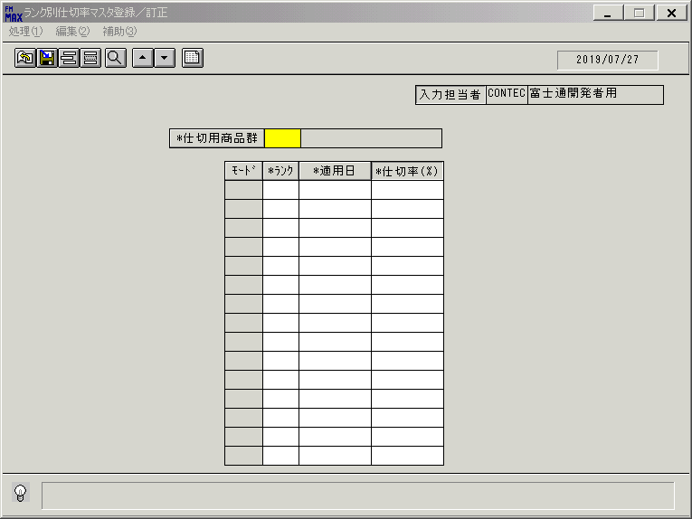
 |  |  | 操作内容 | 「ランク別仕切率マスタ登録／訂正」ウィンドウを初期表示します。

 |  |  | ２．１．２．[ランク別仕切率マスタ登録／訂正]ウィンドウ |  |  | 確認日 | 結果
 |  |  | 画面 | 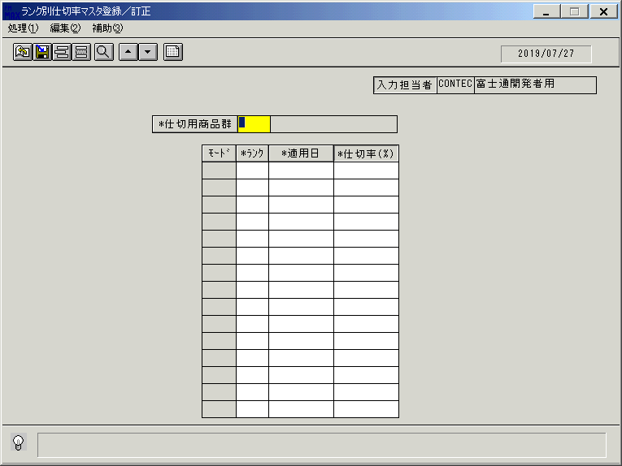
 |  |  | 操作内容 | 「仕切用商品群」をクリックします。

 |  |  | ２．１．３．[ランク別仕切率マスタ登録／訂正]ウィンドウ - [仕切用商品群一覧検索]ウィンドウ |  |  | 確認日 | 結果
 |  |  | 画面 | 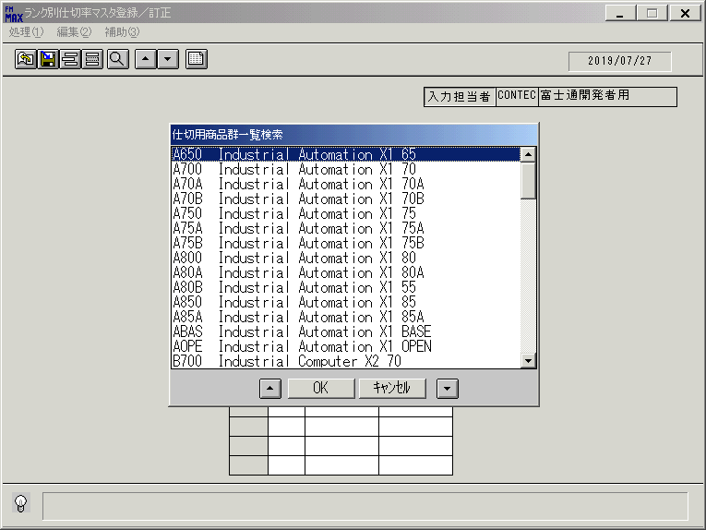
 |  |  | 操作内容 | 「仕切用商品群一覧検索」ウィンドウを表示します。仕切用商品群を選択し、「OK」をクリックします。

 |  |  | ２．１．４．[ランク別仕切率マスタ登録／訂正]ウィンドウ |  |  | 確認日 | 結果
 |  |  | 画面 | 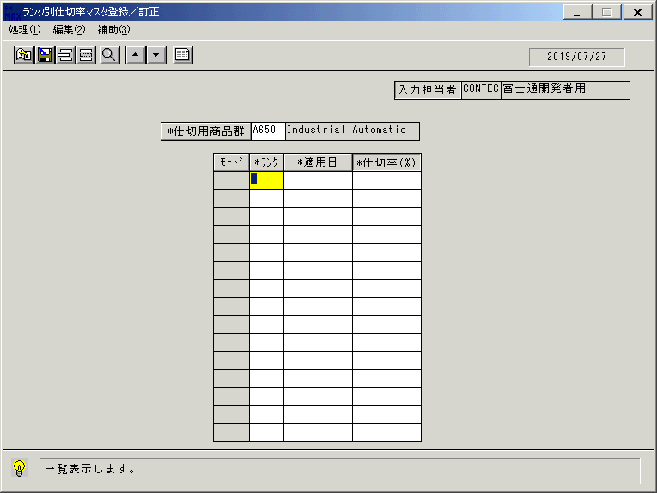
 |  |  | 操作内容 | 一覧表示ボタンをクリックします。

 |  |  | ２．１．５．[ランク別仕切率マスタ登録／訂正]ウィンドウ |  |  | 確認日 | 結果
 |  |  | 画面 | 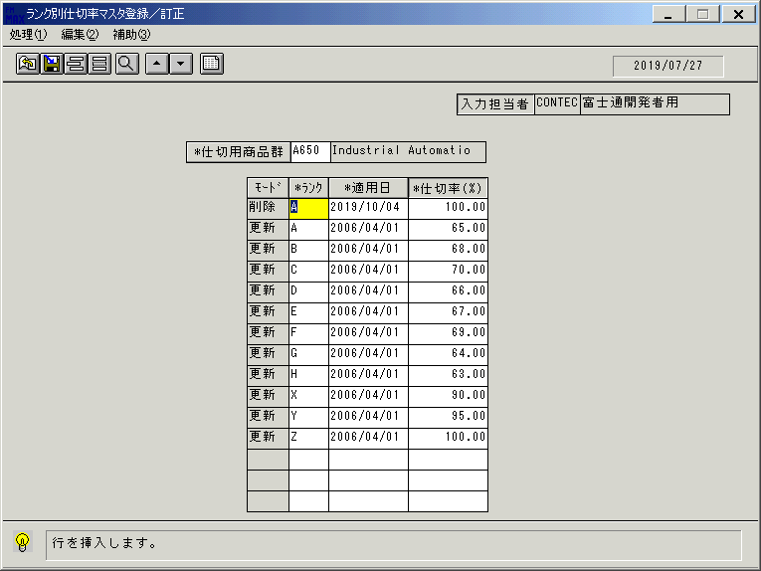
 |  |  | 操作内容 | 明細行挿入ボタンをクリックします。

 |  |  | ２．１．６．[ランク別仕切率マスタ登録／訂正]ウィンドウ |  |  | 確認日 | 結果
 |  |  | 画面 | 
 |  |  | 操作内容 | 「ランク」をクリックします。

 |  |  | ２．１．７．[ランク別仕切率マスタ登録／訂正]ウィンドウ - [ランク一覧]ウィンドウ |  |  | 確認日 | 結果
 |  |  | 画面 | 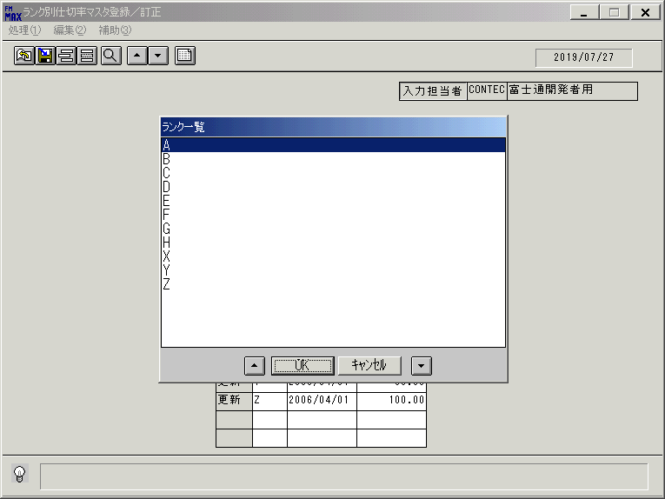
 |  |  | 操作内容 | ランクを選択し、「OK」をクリックします。

 |  |  | ２．１．８．[ランク別仕切率マスタ登録／訂正]ウィンドウ |  |  | 確認日 | 結果
 |  |  | 画面 | 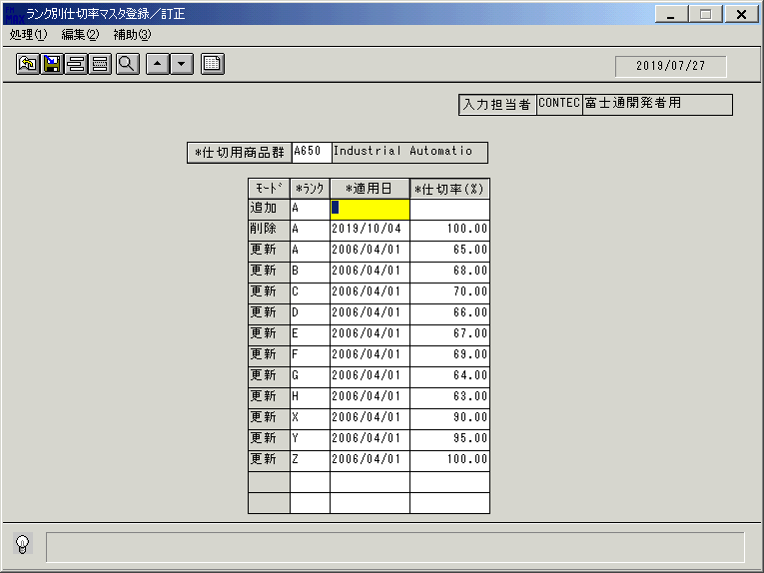
 |  |  | 操作内容 | 「適用日」をクリックします。

 |  |  | ２．１．９．[ランク別仕切率マスタ登録／訂正]ウィンドウ - [ｶﾚﾝﾀﾞｰ]ウィンドウ |  |  | 確認日 | 結果
 |  |  | 画面 | 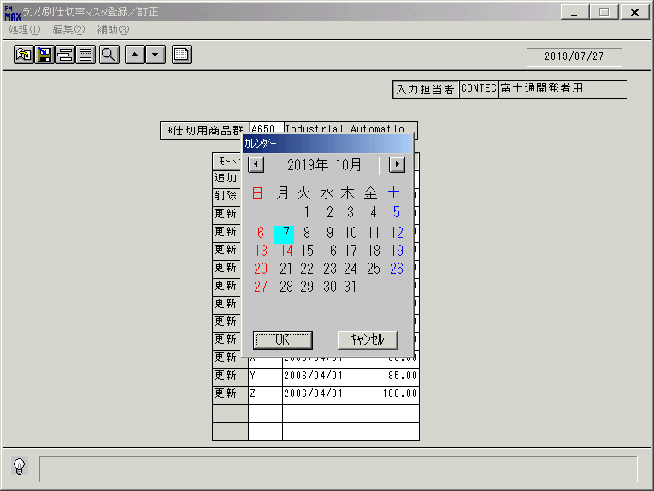
 |  |  | 操作内容 | 日付けを選択し、「OK」をクリックします。

 |  |  | ２．１．１０．[キー入力] [ランク別仕切率マスタ登録／訂正]ウィンドウ |  |  | 確認日 | 結果
 |  |  | 画面 | 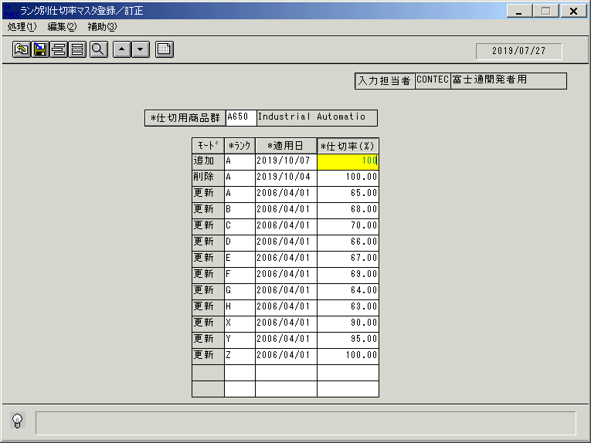
 |  |  | 操作内容 | 「仕切率（％）」を入力し、Enterキーを押します。

 |  |  | ２．１．１1．[ランク別仕切率マスタ登録／訂正]ウィンドウ |  |  | 確認日 | 結果
 |  |  | 画面 | 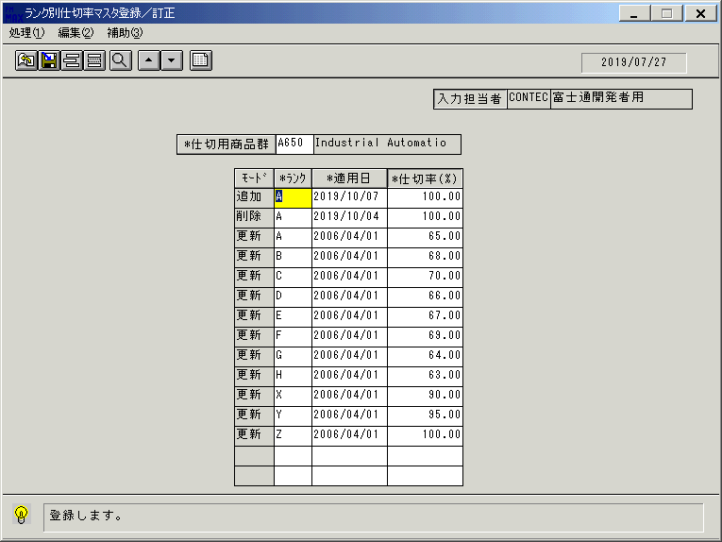
 |  |  | 操作内容 | 追加した明細行をクリックし登録ボタンをクリックします。

 |  |  | ２．１．１2．[ランク別仕切率マスタ登録／訂正]ウィンドウ - [ランク別仕切率マスタ登録／訂正]ウィンドウ |  |  | 確認日 | 結果
 |  |  | 画面 | 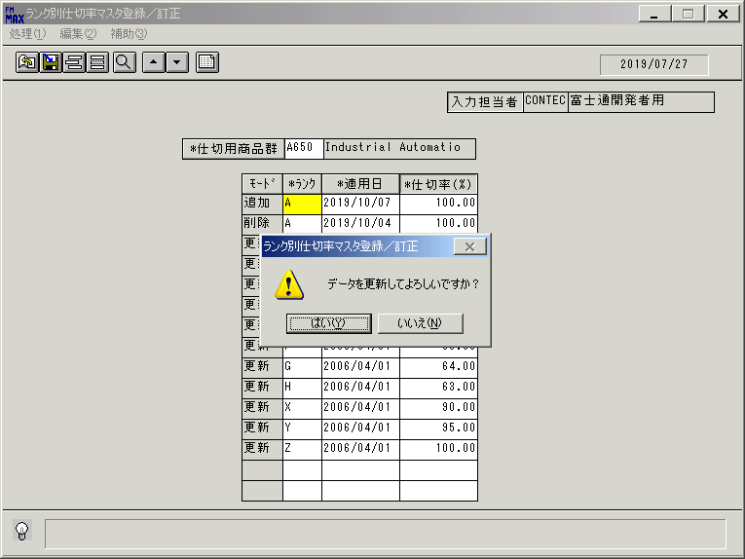
 |  |  | 操作内容 | 「はい」をクリックします。

 |  |  | ２．１．１3．[ランク別仕切率マスタ登録／訂正]ウィンドウ |  |  | 確認日 | 結果
 |  |  | 画面 | 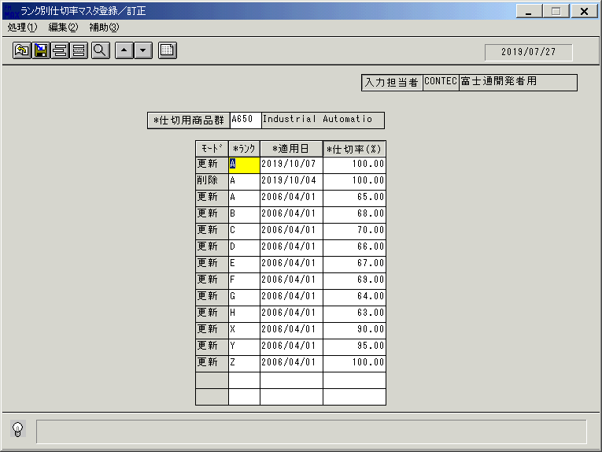
 |  |  | 操作内容 | 明細が更新されます。追加した明細行にカーソルを合わせて「モード」をクリックし、「更新」を「削除」に変更します。

 |  |  | ２．１．１4．[ランク別仕切率マスタ登録／訂正]ウィンドウ |  |  | 確認日 | 結果
 |  |  | 画面 | 
 |  |  | 操作内容 | 登録ボタンをクリックします。

 |  |  | ２．１．１5．[ランク別仕切率マスタ登録／訂正]ウィンドウ - [ランク別仕切率マスタ登録／訂正]ウィンドウ |  |  | 確認日 | 結果
 |  |  | 画面 | 
 |  |  | 操作内容 | 「はい」をクリックします。

 |  |  | ２．１．１6．[ランク別仕切率マスタ登録／訂正]ウィンドウ |  |  | 確認日 | 結果
 |  |  | 画面 | 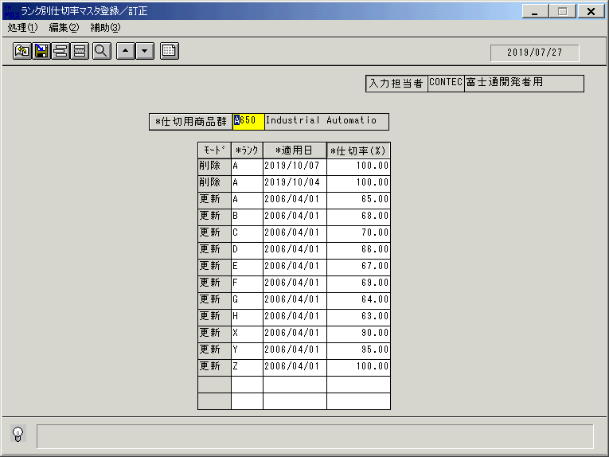
 |  |  | 操作内容 | 明細行が更新されます。

